Лист1
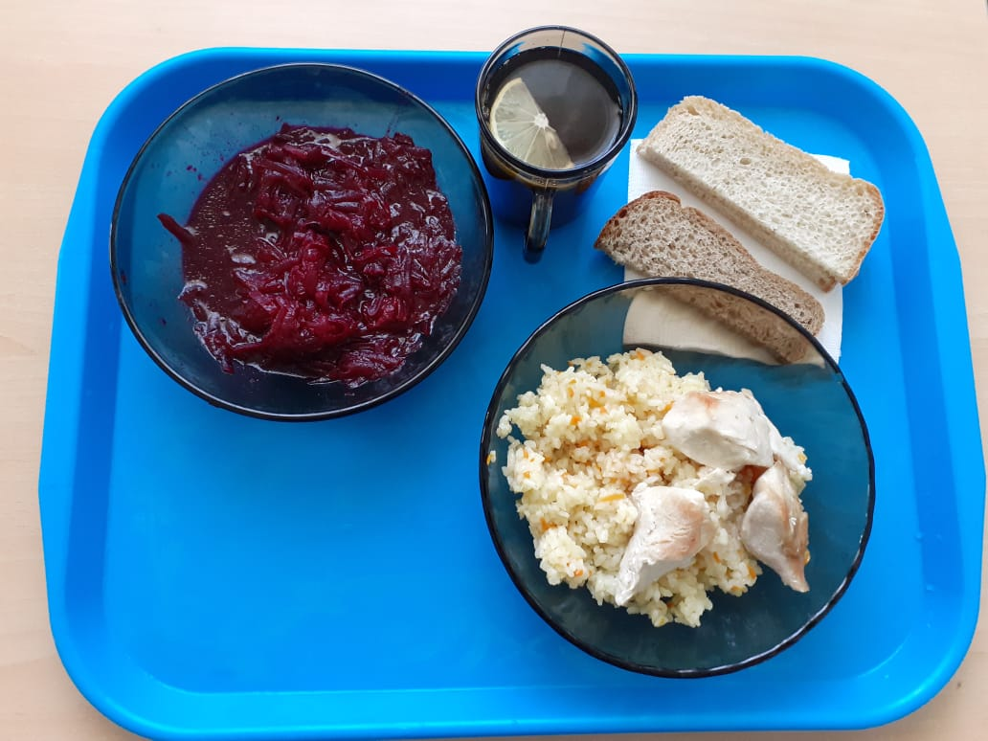
Школа | МБОУ ООШ №25 имени В.В.Буракова станицы Баракаевской |  |  | Отд./корп |  |  |  | День | 2021-10-28

Прием пищи | Раздел | № рец. | Блюдо | Выход, г | Цена | Калорийность | Белки | Жиры | Углеводы

завтрак | Гор.блюдо | 411 | Плов из птицы | 260 |  | 444.00 | 19.80 | 19.68 | 46.30
 | Гарнир | 50 | Салат из свеклы отварной | 100 |  | 89.00 | 1.50 | 5.50 | 8.40
5-9 КЛ | Хлеб | 108 | Хлеб пшеничный | 50 |  | 117.50 | 3.80 | 0.40 | 38.88
 | Хлеб | 109 | Хлеб ржаной | 30 |  | 52.20 | 1.98 | 0.36 | 15.01
 | Напиток | 518 | Чай с лимоном | 200 |  | 61.00 | 0.10 | 0.00 | 15.00
 |  |  |  |  | 52.83р. | 810.70 | 27.58 | 25.94 | 123.59
 | Гор.блюдо | 411 | Плов из птицы | 260 |  | 444.00 | 19.80 | 19.68 | 46.30
сотрудники | Гарнир | 50 | Салат из свеклы отварной | 100 |  | 89.00 | 1.50 | 5.50 | 8.40
 | Хлеб | 108 | Хлеб пшеничный | 50 |  | 117.50 | 3.80 | 0.40 | 38.88
 | Хлеб | 109 | Хлеб ржаной | 30 |  | 52.20 | 1.98 | 0.36 | 15.01
 | Напиток | 518 | Чай с лимоном | 200 |  | 61.00 | 0.10 | 0.00 | 15.00
 |  |  |  |  | 52.83р. | 763.70 | 27.18 | 25.94 | 123.59

